CLP
 | INFORME DE CLIMATIZACION AA CLARO ZONA - LIMA PROVINCIAS
Nombre de la Estación: | CARRETERA_LUNAHUANA
Nombre de Localidad: | LUNAHUANA
Fecha: | 18/07/2026 - 18/07/2026
Zona: | LIMA SUR
ID site: | LI0924
CRQ Y/O INC: | INC000000512462
Asunto: | ALARMA DE COMPRESOR
Técnico:
ANTECEDENTES
ALARMA intermitente, que Sale apartir de 12pm a 2pm
MODELO DE AIRE ACONDICIONADO
Marca: | HUAWEI
Modelo: | PC300D
Serie: | 2152271745EYJB0001954
Voltaje: | 51
Refrigerante: | R134a
DESCRIPCIÓN DE LAS ACCIONES REALIZADAS
previa revision de equipo, mantenimiento y limpieza de AA, se monitorea alarma.
DESCRIPCIÓN FOTOGRAFICA
FOTO 1: MODELO DEL EQUIPO |  | FOTO 2: SERIE DEL EQUIPO
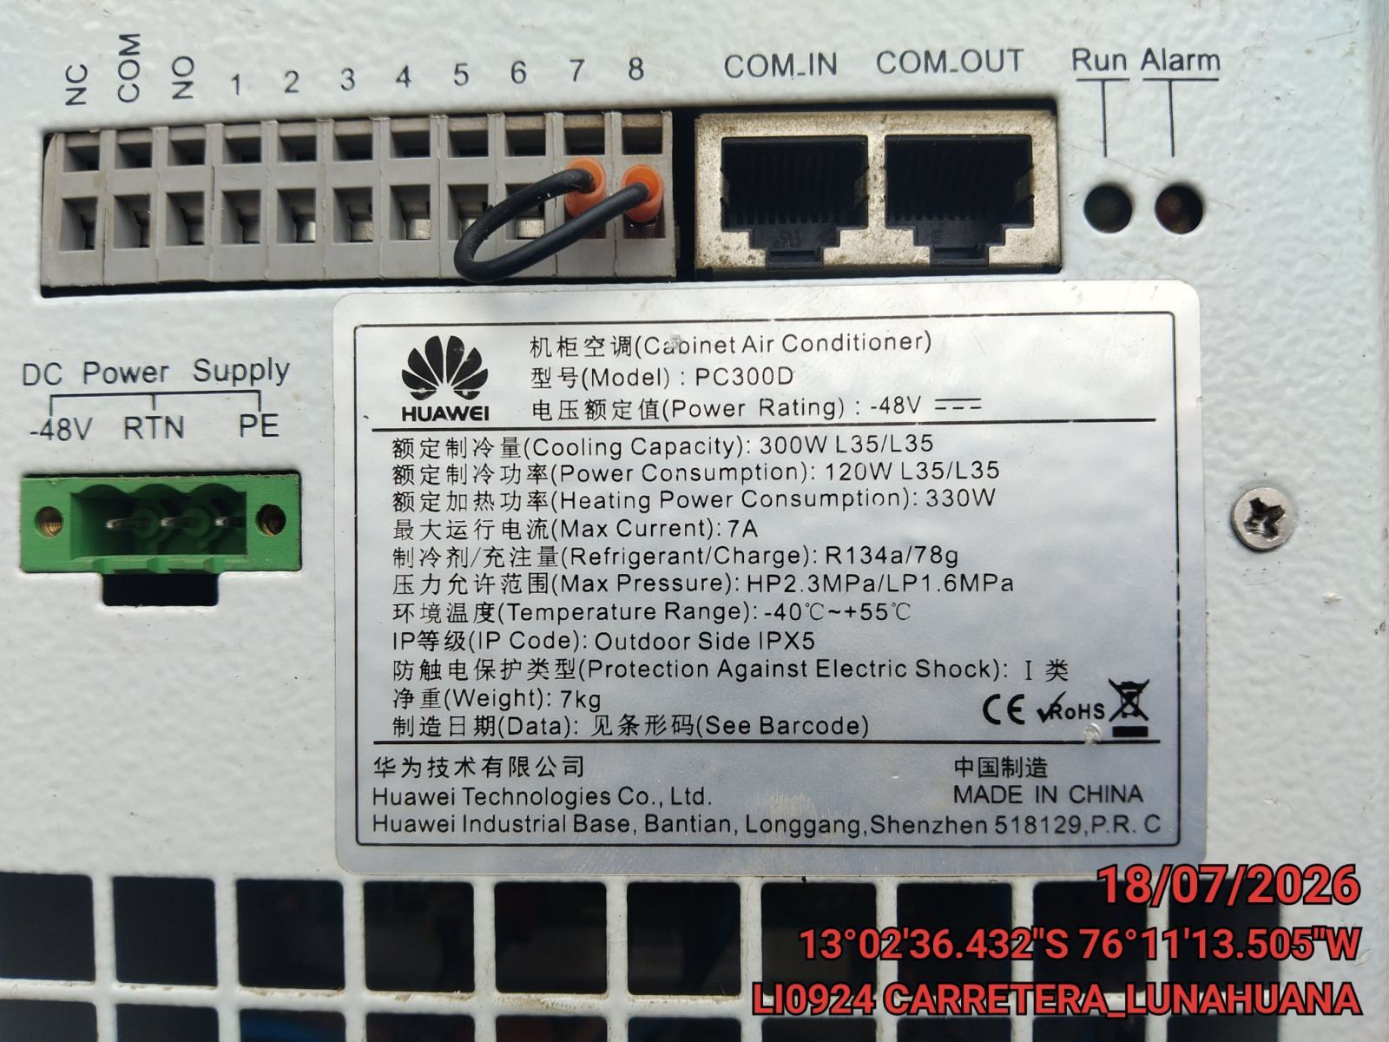 |  | 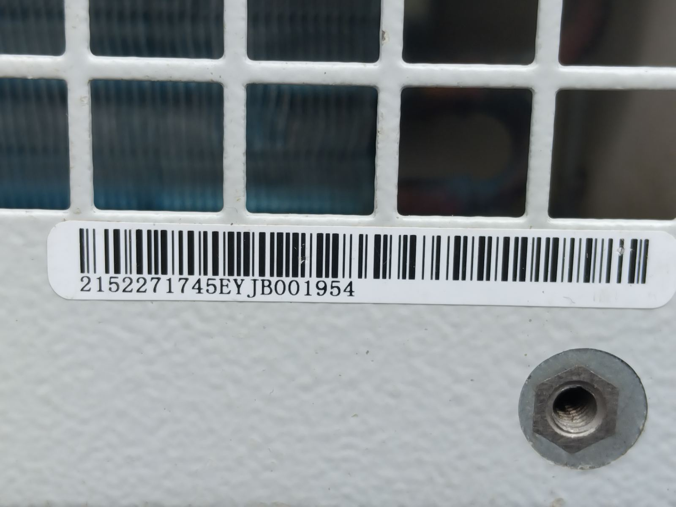

FOTO 3: FOTO DEL EQUIPO |  | FOTO 4 : REVISIÓN DEL EQUIPO ALARMADO
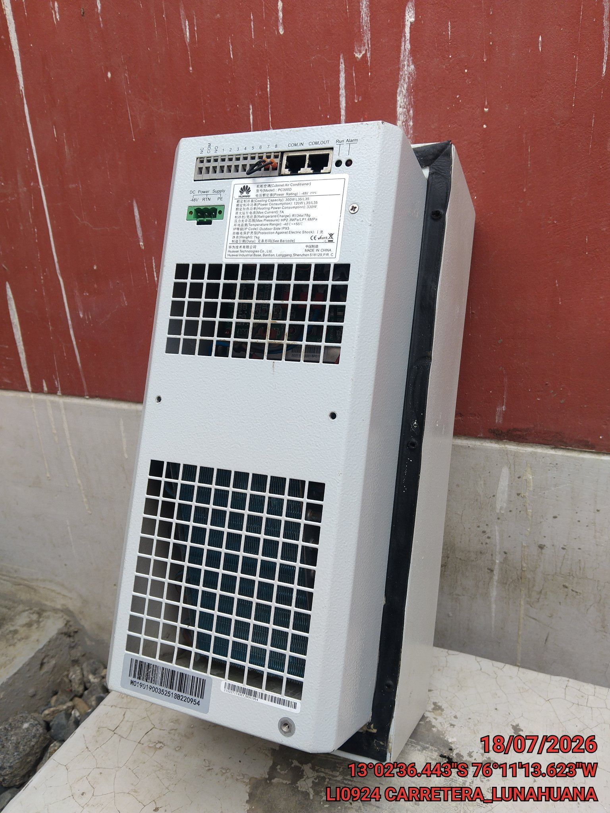 |  | 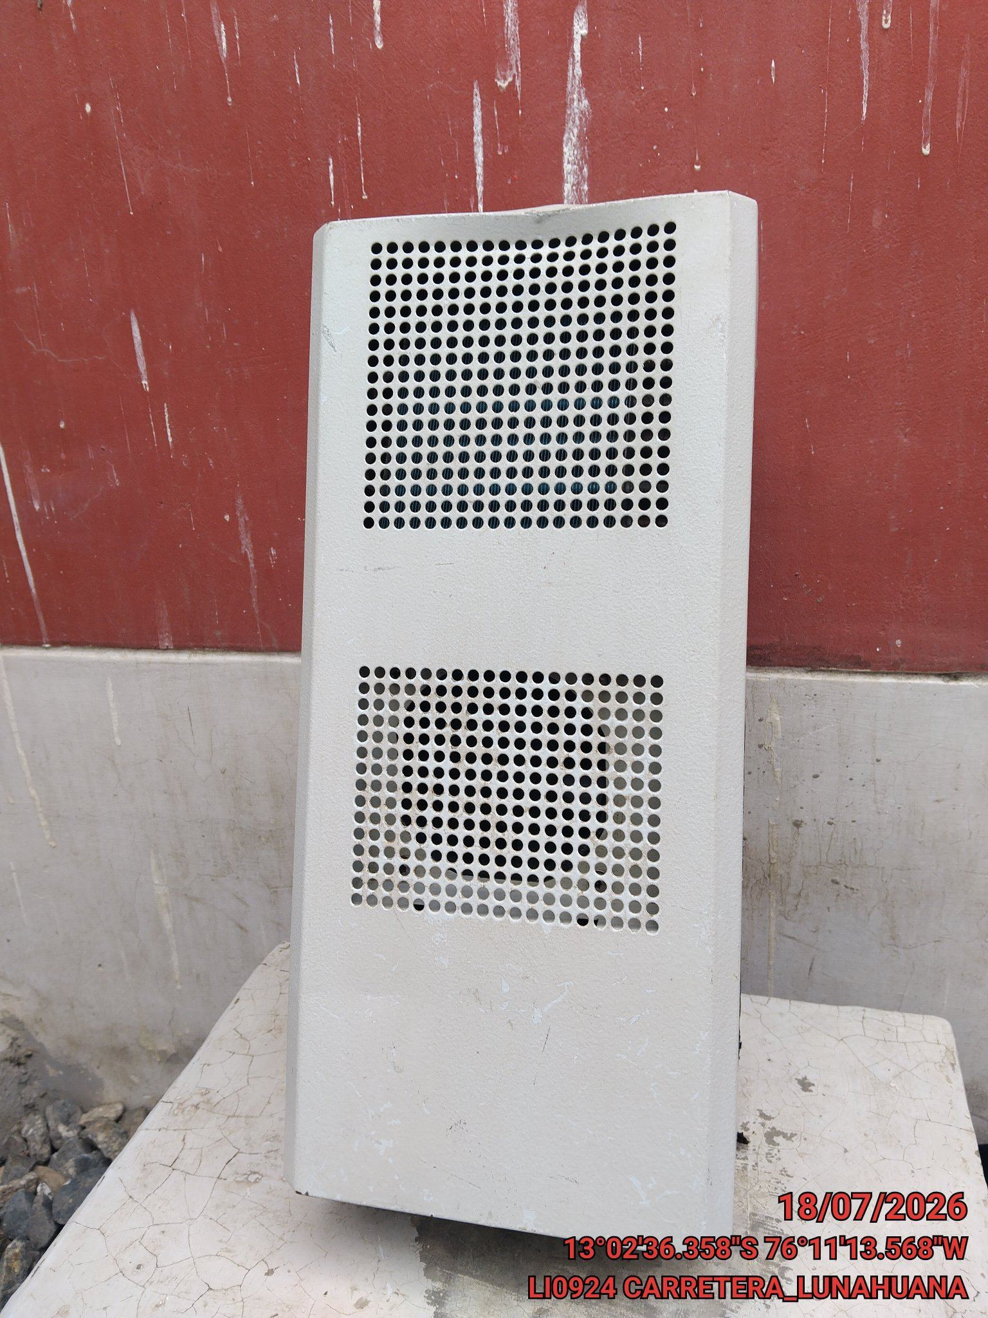

FOTO 5: LECTURAS DEL EQUIPO EN NETECO
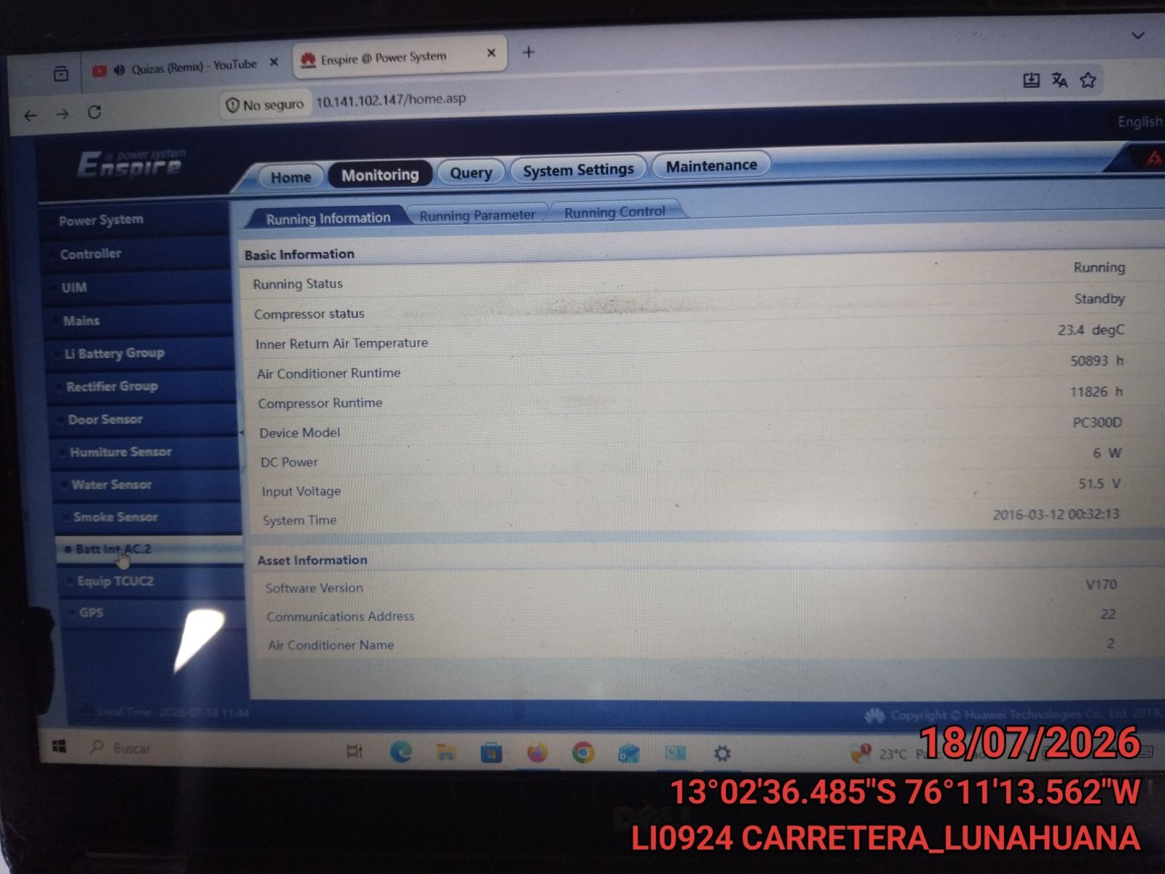 |  | 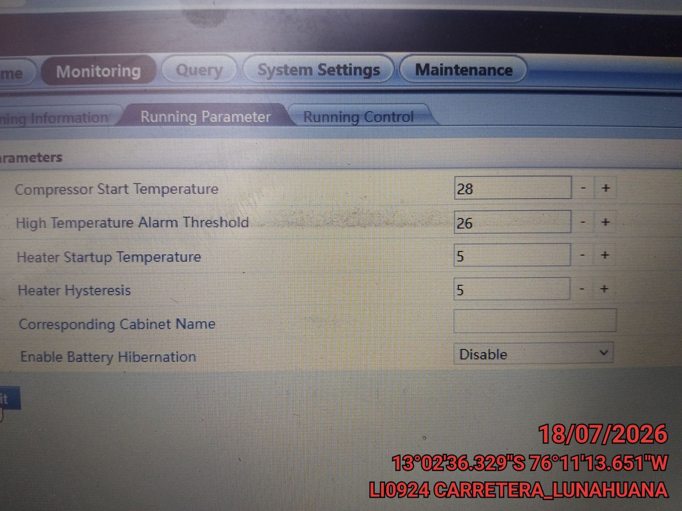

FOTO 6: REVISIÓN DE TARJETA |  | FOTO 7: REVISIÓN DEL VENTILADOR
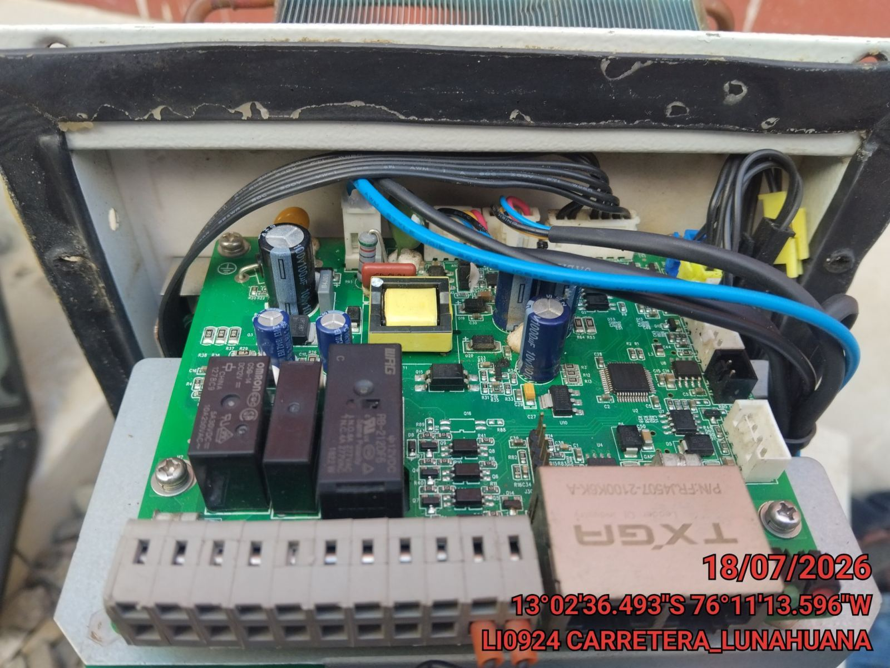 |  | 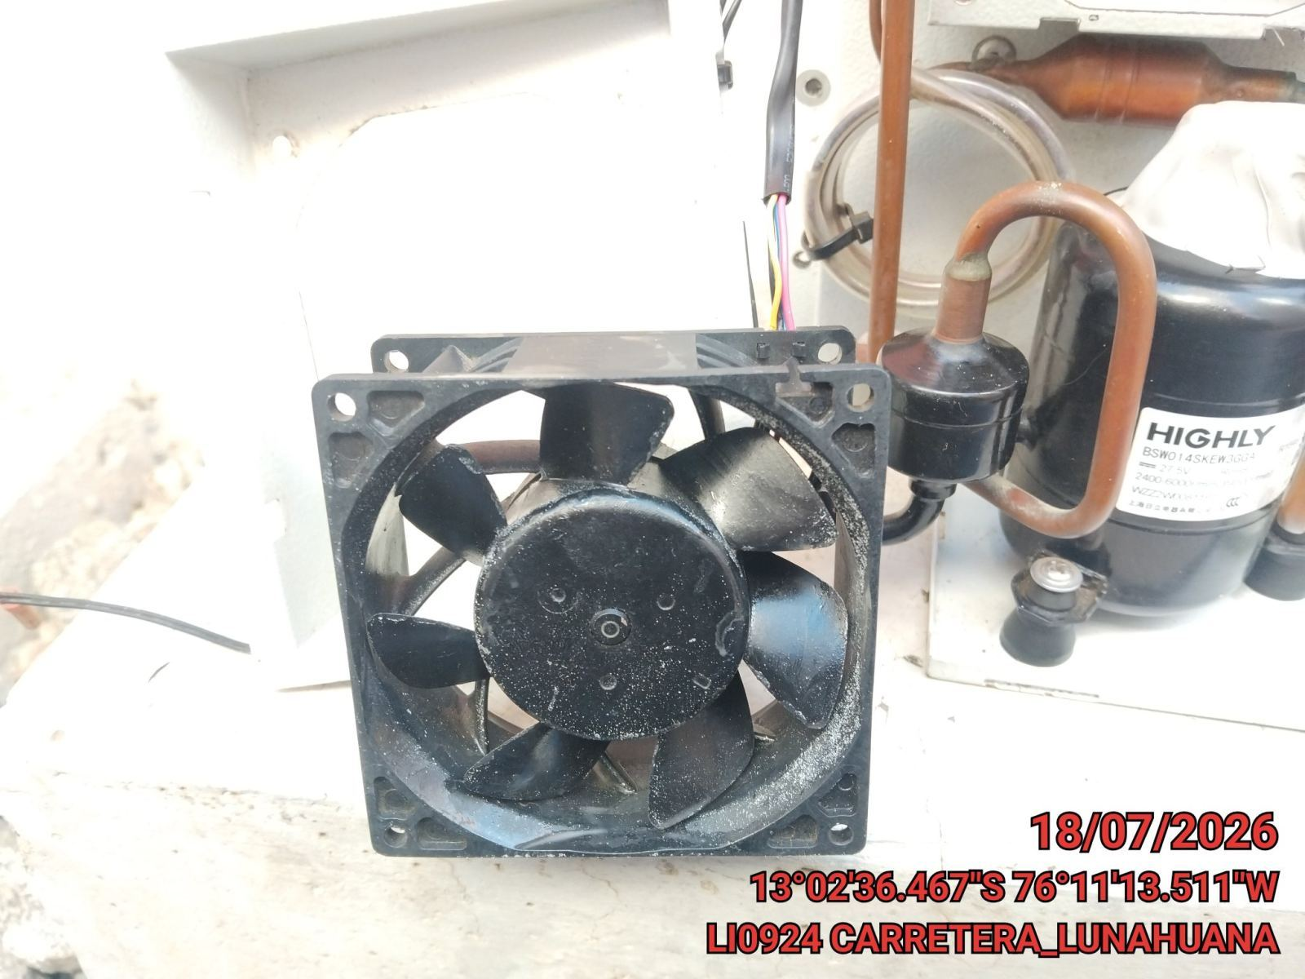

FOTO 8: REVISIÓN DEL COMPRESOR |  | FOTO 9: REVISION DEL EQUIPO Y/O ELEMENTO AVERIADO
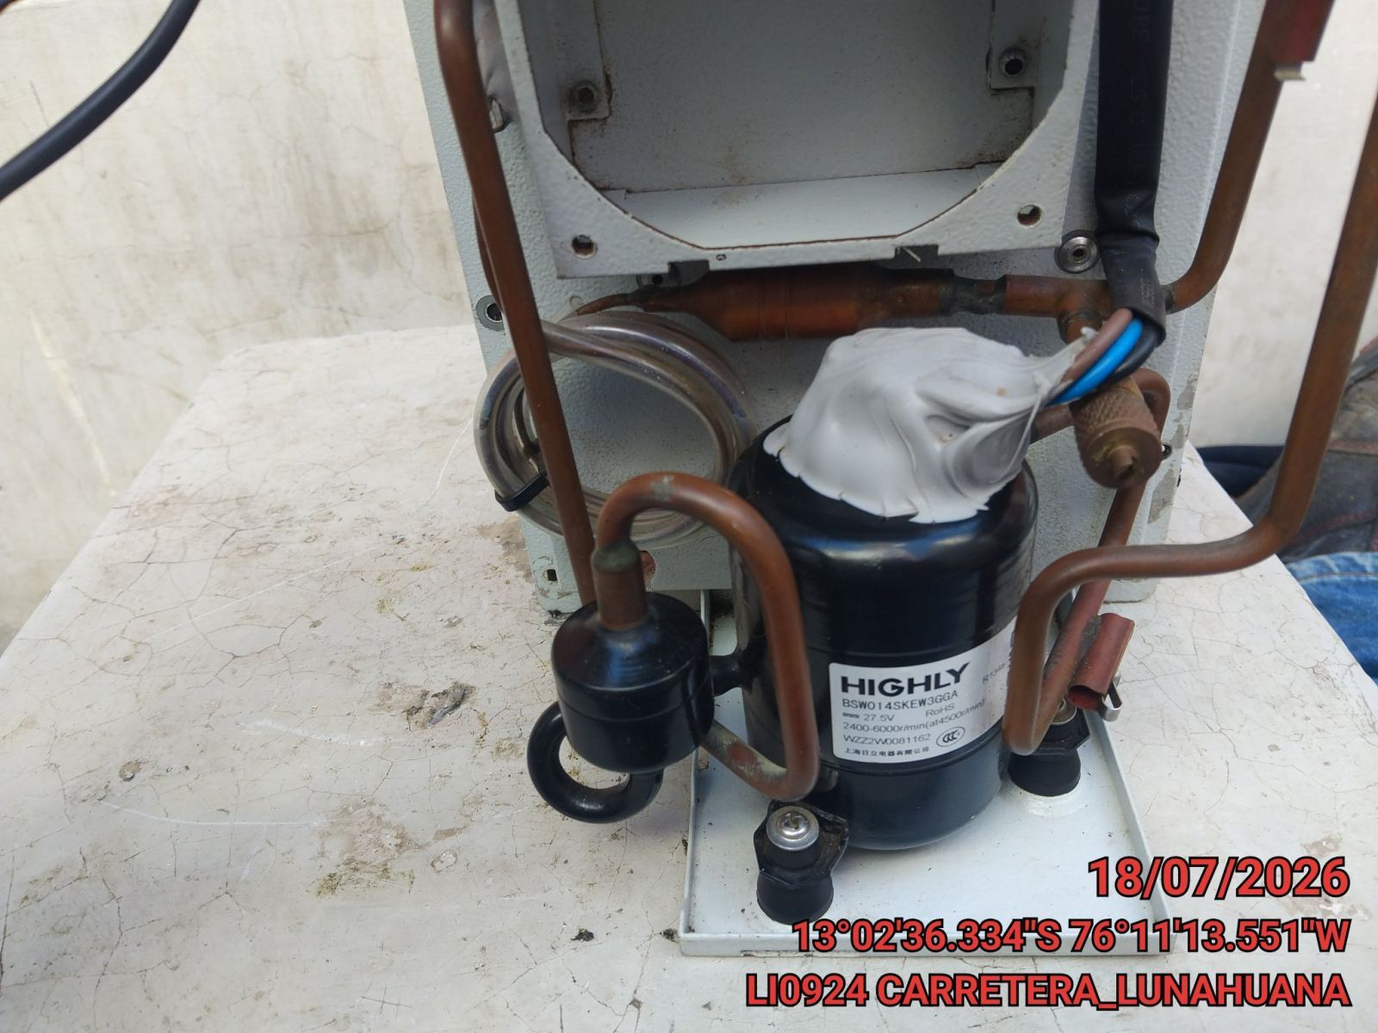 |  | 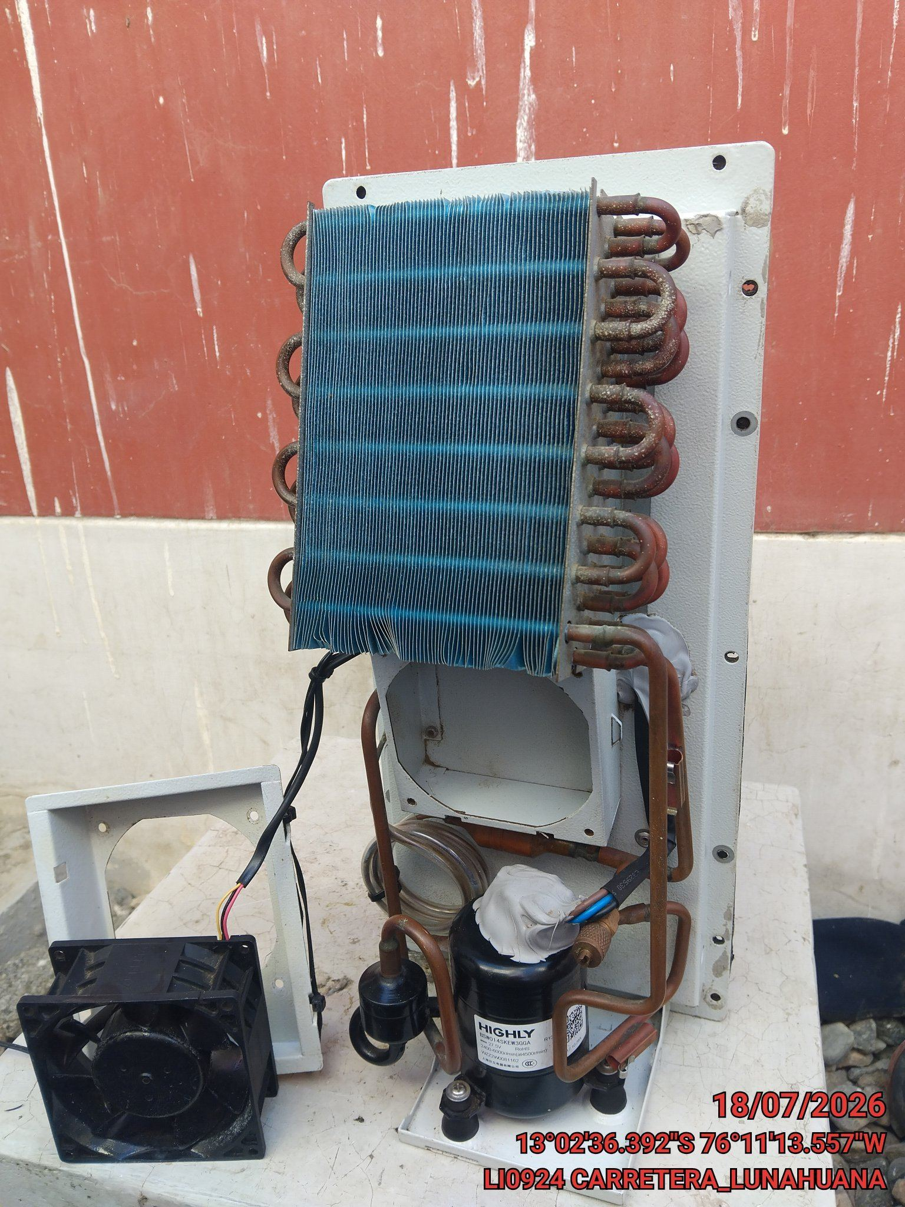

CONCLUSIONES |  | Detalle de avería: | Alarma por alta temperatura de ambiente, y compresor se activa emitiendo alarma,
ventilidador de compresor con desgaste de eje. no enfriando correctamente.
RECOMENDACIONES
N.A

